Лист1
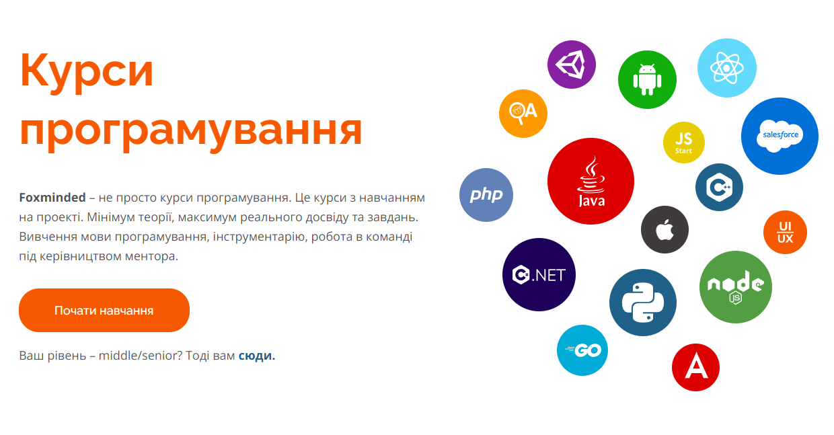
 |  |  |  |  | User
 |  |  |  |  | id_user | PK | INT
 |  |  |  |  | first_name |  | VARCHAR(20)
 |  |  |  |  | last_name |  | VARCHAR(20)
 |  |  |  |  | email |  | VARCHAR(20)
 |  |  |  |  | phone_number |  | VARCHAR(15)
 |  |  |  |  | bio |  | TEXT
 |  |  |  |  | password |  | VARCHAR(255)
 |  |  |  |  | is_admin |  | INT
 |  |  |  |  | avatar |  | VARCHAR(255)

 |  |  |  |  | oo |  |  |  |  | 1
 |  |  |  |  | Good |  |  | Category |  |  | Producer
 |  |  |  |  | id_good | PK | INT | id_category | PK | INT | id_producer | PK | INT
 |  |  |  |  | name |  | VARCHAR(25) | name |  | VARCHAR(50) | first_name |  | VARCHAR(50)
 |  |  |  |  | price |  | FLOAT | description |  | TEXT | last_name |  | VARCHAR(50)
 |  |  |  |  | learning_time |  | VARCHAR(25) | photo |  | VARCHAR(255) |  |  | 1
 |  |  |  |  | description |  | TEXT
 |  |  |  |  | id_category | FK | INT
 |  |  |  |  | id_producer | FK | INT
 |  |  |  |  | oo

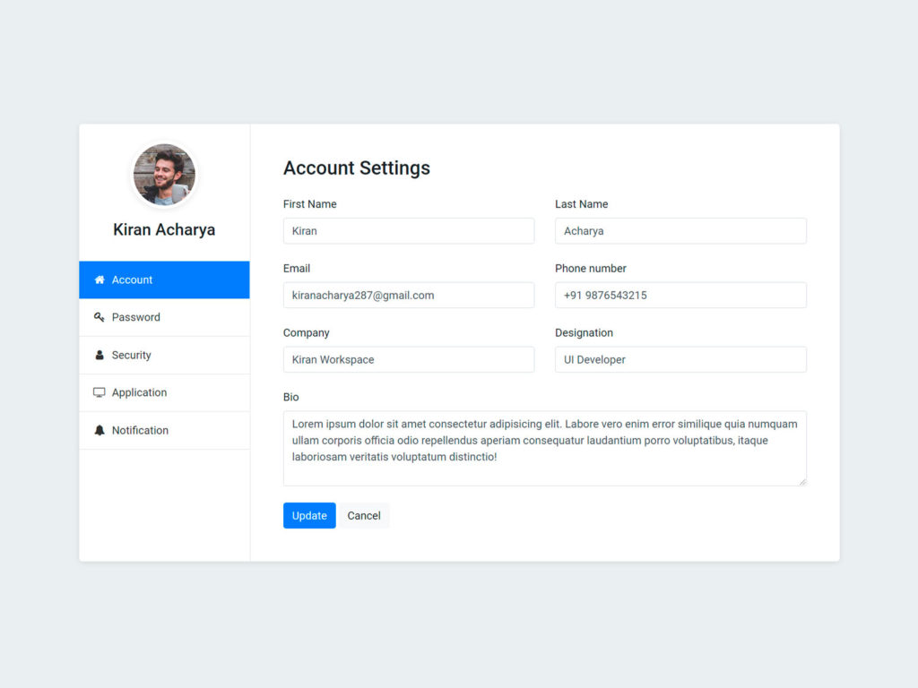
 | Задачи | % | Проблемы | % | Пример вида страницы "Настройки"
 | Внешний вид тем | 50% | роут не обрабатывается как следует(если не существует) | 100%
 | Формы логин и регистрация | 100% | общая адаптивность страниц сайта | 100%
 | Верстка и функционал категорий | 100% | валидация данных на формах с помощью джс | 100%
 | Верстка админ таблиц | 100%
 | Возможность выбора языка | 100%
 | Возможность выбора темы | 100%
 | Правильное отображение фронтенда после авторизации на бекенде | 100%
 | Функционал админ таблиц | 100% | Идеи | %
 | Верстка корзины | 100% | Плавный авто скролл продуктов на главной странице | 0%
 | Функционал корзины | 100% | Grab and scroll | 100%
 |  |  | Кастомизировать страницу Error | 0%
 |  |  | Реализовать анимации для dropdown | 0%
 |  |  | Хавер блока с картинкой которая будет следовать за курсором | 0% https://codepen.io/coreDeiv/pen/YzqzRKK
 |  |  | Вывод карточки товара/категории на окне удаления товара/категории | 0%
 |  |  | Прикрепить футер к нижней части экрана

folder | light theme folders | dark theme folders
cart | 1 | 1
category | 1 | 1
courses | 1 | 1
settings | 1 | 1
site | 1 | 1
user | 1 | 1
video | 1 | 1
 |  |  |  |  | Пример дизайна карточек с товарами |  |  | На фоне будет заблюреная картинка |  |  | Карточки будут с использованием классов бутстрапа
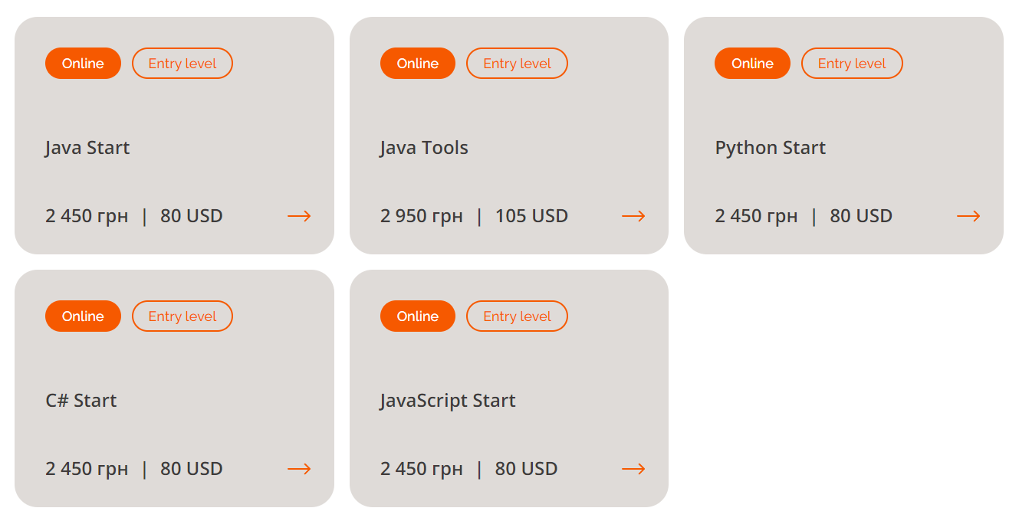

 |  |  |  |  | Пример дизайна главной страницы

